Inscription
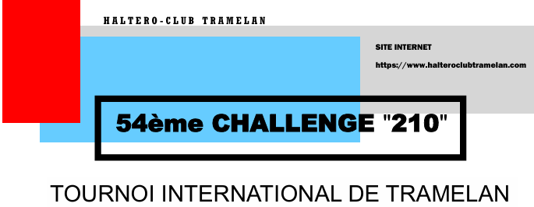
IMPORTANT !
Les frais d'inscription sont à verser avant la clôture des inscriptions (30.9.2026) sur le compte IBAN : CH08 0079 0042 3929 1617 9 ou en dehors de la Suisse avec le BIC KBBECH22XXX auprès de la Banque cantonale Bernoise par virement bancaire.
Registration fees must be paid before the close of registration (30.9.2026) to IBAN account: CH08 0079 0042 3929 1617 9 or outside Switzerland with BIC KBBECH22XXX to the Berner Kantonalbank by bank transfer
En cas de paiement tardif ou de dépassement du délai d'inscription le double des frais d'inscription sera dû. !!!
In the event of late payment or exceeding the registration deadline, double the registration fee will be due.
Le paiement s’effectue exclusivement en francs suisses (CHF).
Tout frais facturé à tort à l’Haltéro-Club Tramelan sera refacturé au club participant.
Payment shall be made exclusively in Swiss francs (CHF).
Any charges incorrectly billed to Haltéro-Club Tramelan will be re-invoiced to the participating club.
N° clearing bancaire (CB) / Bank clearing number : 790
BIC (code SWIFT) BCBE : KBBECH22XXX
Nom/adresse de la banque bénéficiaire / Name/address of beneficiary bank : BCBE, Place Fédérale 8, Case postale 3001, Berne, Suisse
Numéro de compte du/de la bénéficiaire / Beneficiary's account number : CH08 0079 0042 3929 1617 9
Nom du/de la bénéficiaire / Beneficiary's name : Haltéro-club Tramelan, Case postale 50 CH-2720 Tramelan
Informations de paiement / Payment details : Inscription / Registration Challenge 210 2026

BULLETIN D’INSCRIPTION / REGISTRATION FORM

 | 54ème Challenge "210", Tournoi International de Tramelan, 30-31 octobre 2026, Salle de la Marelle, Tramelan
 | 54th Challenge "210", International Tournament of Tramelan, 30-31 October 2026, Salle de la Marelle, Tramelan

 | Club / association / fédération : Club / association / federation : |  |  |  |  | Président : Chairman :
 | Adresse : |  |  |  |  | Phone :
 | Date : |  |  |  |  | E-mail :

 | Nom | Prénom | Né(e) en | Poids de corps | Sexe (M/F) | Catégorie "210" | MeilleurTotal | Taille T-shirt | Equipe | CHF
 | Name | Vorname | Geboren in | Körper gewicht | Sex (M/F) | Kategorie "210" | Beste Total | Grösse T-shirt | Team | CHF
 | Name | Surname | Born in | Weight | Sex (M/F) | Categorie "210" | Best Total | Size of T-shirt | Team | CHF
1 |  |  |  |  | F |  |  |  |  |  | Nous pouvons mettre à disposition les arbitres ci-dessous :
2 |  |  |  |  |  |  |  |  |  |  | We can provide the following referees :
3 |  |  |  |  |  |  |  |  |  |  | Wir können die folgenden Referenten zur Verfügung stellen:
4 |  |  |  |  |  |  |  |  |  |  | Nom | Prénom | Niveau | Adresse Mail
5 |  |  |  |  |  |  |  |  |  |  | Name | Surname | Level | E-Mail
6
7
8
9
10
11
12
13
14
15 |  |  |  |  |  |  |  |  |  |  | Membre de la délégation
16 |  |  |  |  |  |  |  |  |  |  | Member of delegation
17 |  |  |  |  |  |  |  |  |  |  | Mitglied der Delegation
18 |  |  |  |  |  |  |  |  |  |  | Nom | Prénom | Fonction
19 |  |  |  |  |  |  |  |  |  |  | Name | Surname | Function
20
21
22
23
24
25
26
27
28
29
 |  |  |  |  |  |  |  |  | Total à payer | - CHF

PS : Veuillez utiliser le tableau Excel implémenté ci-dessus / Please use the Excel table implemented above
- Remplir avec les données / Fill with data

Le formulaire doit être envoyé à l’adresse suivante / The form should be sent to the following address: : s-lauper@bluewin.ch

